graphique 1
Graphique 1 : Répartition par âge des retraités de l'Agirc-Arrco en 2023

 | Hommes - Allocataires de droit direct | Femmes - Allocataires de droit direct | Hommes - Allocataire de droit dérivé seul | Femmes - Allocataire de droit dérivé seul
55 | -240 | 115 | -1,013 | 8974
56 | -254 | 147 | -1,385 | 11252
57 | -500 | 241 | -1,525 | 13806
58 | -826 | 517 | -1,862 | 15878
59 | -1,332 | 784 | -2,381 | 18947
60 | -49,933 | 18,807 | -2,392 | 21474
61 | -94,864 | 43,951 | -2,268 | 23233
62 | -193,462 | 169,914 | -1,540 | 17600
63 | -243,775 | 236,141 | -1,151 | 15434
64 | -263,069 | 255,544 | -1,083 | 15866
65 | -273,309 | 262,787 | -971 | 16512
66 | -282,192 | 273,191 | -1,009 | 17294
67 | -295,109 | 298,684 | -931 | 16462
68 | -297,433 | 306,352 | -893 | 17781
69 | -297,420 | 307,089 | -1,042 | 18804
70 | -291,312 | 301,061 | -1,005 | 20329
71 | -295,118 | 302,733 | -1,060 | 22783
72 | -286,072 | 293,984 | -1,196 | 23797
73 | -292,468 | 293,987 | -1,311 | 27023
74 | -282,495 | 286,528 | -1,383 | 26845
75 | -278,349 | 276,703 | -1,541 | 30899
76 | -266,626 | 265,659 | -1,685 | 31904
77 | -247,093 | 245,649 | -1,662 | 32186
78 | -186,191 | 181,698 | -1,162 | 27912
79 | -177,191 | 172,006 | -1,305 | 30559
80 | -165,596 | 160,172 | -1,389 | 32188
81 | -147,378 | 142,336 | -1,316 | 32705
82 | -127,752 | 124,131 | -1,216 | 31335
83 | -125,817 | 123,668 | -1,250 | 35678
84 | -119,553 | 123,986 | -1,303 | 36433
85 | -108,800 | 115,168 | -1,272 | 36677
86 | -97,507 | 107,271 | -1,284 | 37677
87 | -87,922 | 100,686 | -1,220 | 38294
88 | -75,344 | 91,622 | -1,142 | 37344
89 | -66,206 | 85,832 | -1,141 | 34971
90 | -54,264 | 77,490 | -993 | 31022
91 | -46,074 | 71,255 | -877 | 28614
92 | -36,484 | 60,886 | -688 | 24718
93 | -29,086 | 50,848 | -572 | 22285
94 | -20,074 | 39,015 | -434 | 17188
95 | -14,543 | 30,142 | -344 | 14583
96 | -9,960 | 23,053 | -306 | 11042
97 | -6,790 | 17,159 | -233 | 8180
98 | -4,463 | 12,299 | -147 | 5946
99 | -2,719 | 8,428 | -99 | 4052
100 et + | -3,625 | 14,102 | -143 | 7308
âge au 31/12 | Hommes |  | Femmes
 | Retraités de droit direct | Retraités de droit dérivé seul | Retraités de droit direct | Retraités de droit dérivé seul
20 et - |  | 365 |  | 356
21 |  | 80 |  | 90
22 |  | 84 |  | 98
23 |  | 69 |  | 61
24 |  | 40 |  | 66
25 |  | 57 |  | 45
26 |  | 9 |  | 9
27 |  | 6 |  | 14
28 |  | 9 |  | 6
29 |  | 9 |  | 6
30 |  | 7 |  | 22
31 |  | 5 |  | 38
32 |  | 19 |  | 51
33 |  | 16 |  | 66
34 |  | 5 |  | 87
35 |  | 16 |  | 143
36 |  | 27 |  | 163
37 |  | 34 |  | 193
38 |  | 44 |  | 292
39 |  | 39 |  | 347
40 |  | 46 |  | 378
41 |  | 54 |  | 566
42 |  | 76 |  | 656
43 |  | 95 |  | 803
44 |  | 128 |  | 901
45 |  | 119 |  | 1,012
46 |  | 157 |  | 1,220
47 |  | 157 |  | 1,382
48 |  | 204 |  | 1,646
49 |  | 287 |  | 1,922
50 |  | 308 |  | 2,241
51 |  | 360 |  | 2,585
52 |  | 393 |  | 2,874
53 |  | 384 |  | 3,254
54 |  | 453 |  | 3,487
55 | 240 | 1,013 | 115 | 8,974 | -240 | -1,013 | 0 | 0
56 | 254 | 1,385 | 147 | 11,252 | -254 | -1,385 | 0 | 0
57 | 500 | 1,525 | 241 | 13,806 | -500 | -1,525 | 0 | 0
58 | 826 | 1,862 | 517 | 15,878 | -826 | -1,862 | 0 | 0
59 | 1,332 | 2,381 | 784 | 18,947 | -1,332 | -2,381 | 0 | 0
60 | 49,933 | 2,392 | 18,807 | 21,474 | -49,933 | -2,392 | 0 | 0
61 | 94,864 | 2,268 | 43,951 | 23,233 | -94,864 | -2,268 | 0 | 0
62 | 193,462 | 1,540 | 169,914 | 17,600 | -193,462 | -1,540 | 0 | 0
63 | 243,775 | 1,151 | 236,141 | 15,434 | -243,775 | -1,151 | 0 | 0
64 | 263,069 | 1,083 | 255,544 | 15,866 | -263,069 | -1,083 | 0 | 0
65 | 273,309 | 971 | 262,787 | 16,512 | -273,309 | -971 | 0 | 0
66 | 282,192 | 1,009 | 273,191 | 17,294 | -282,192 | -1,009 | 0 | 0
67 | 295,109 | 931 | 298,684 | 16,462 | -295,109 | -931 | 0 | 0
68 | 297,433 | 893 | 306,352 | 17,781 | -297,433 | -893 | 0 | 0
69 | 297,420 | 1,042 | 307,089 | 18,804 | -297,420 | -1,042 | 0 | 0
70 | 291,312 | 1,005 | 301,061 | 20,329 | -291,312 | -1,005 | 0 | 0
71 | 295,118 | 1,060 | 302,733 | 22,783 | -295,118 | -1,060 | 0 | 0
72 | 286,072 | 1,196 | 293,984 | 23,797 | -286,072 | -1,196 | 0 | 0
73 | 292,468 | 1,311 | 293,987 | 27,023 | -292,468 | -1,311 | 0 | 0
74 | 282,495 | 1,383 | 286,528 | 26,845 | -282,495 | -1,383 | 0 | 0
75 | 278,349 | 1,541 | 276,703 | 30,899 | -278,349 | -1,541 | 0 | 0
76 | 266,626 | 1,685 | 265,659 | 31,904 | -266,626 | -1,685 | 0 | 0
77 | 247,093 | 1,662 | 245,649 | 32,186 | -247,093 | -1,662 | 0 | 0
78 | 186,191 | 1,162 | 181,698 | 27,912 | -186,191 | -1,162 | 0 | 0
79 | 177,191 | 1,305 | 172,006 | 30,559 | -177,191 | -1,305 | 0 | 0
80 | 165,596 | 1,389 | 160,172 | 32,188 | -165,596 | -1,389 | 0 | 0
81 | 147,378 | 1,316 | 142,336 | 32,705 | -147,378 | -1,316 | 0 | 0
82 | 127,752 | 1,216 | 124,131 | 31,335 | -127,752 | -1,216 | 0 | 0
83 | 125,817 | 1,250 | 123,668 | 35,678 | -125,817 | -1,250 | 0 | 0
84 | 119,553 | 1,303 | 123,986 | 36,433 | -119,553 | -1,303 | 0 | 0
85 | 108,800 | 1,272 | 115,168 | 36,677 | -108,800 | -1,272 | 0 | 0
86 | 97,507 | 1,284 | 107,271 | 37,677 | -97,507 | -1,284 | 0 | 0
87 | 87,922 | 1,220 | 100,686 | 38,294 | -87,922 | -1,220 | 0 | 0
88 | 75,344 | 1,142 | 91,622 | 37,344 | -75,344 | -1,142 | 0 | 0
89 | 66,206 | 1,141 | 85,832 | 34,971 | -66,206 | -1,141 | 0 | 0
90 | 54,264 | 993 | 77,490 | 31,022 | -54,264 | -993 | 0 | 0
91 | 46,074 | 877 | 71,255 | 28,614 | -46,074 | -877 | 0 | 0
92 | 36,484 | 688 | 60,886 | 24,718 | -36,484 | -688 | 0 | 0
93 | 29,086 | 572 | 50,848 | 22,285 | -29,086 | -572 | 0 | 0
94 | 20,074 | 434 | 39,015 | 17,188 | -20,074 | -434 | 0 | 0
95 | 14,543 | 344 | 30,142 | 14,583 | -14,543 | -344 | 0 | 0
96 | 9,960 | 306 | 23,053 | 11,042 | -9,960 | -306 | 0 | 0
97 | 6,790 | 233 | 17,159 | 8,180 | -6,790 | -233 | 0 | 0
98 | 4,463 | 147 | 12,299 | 5,946 | -4,463 | -147 | 0 | 0
99 | 2,719 | 99 | 8,428 | 4,052 | -2,719 | -99 | 0 | 0
100 et + | 3,625 | 143 | 14,102 | 7,308 | -3,625 | -143 | 0 | 0
Total | 6,246,590 | 56,286 | 6,373,821 | 1,078,874

Champ : Retraités présents au 31/12, hors versements uniques. Les droits dérivés s'entendent y compris réversion d'orphelins.
Source : Base allocataires Allure - Agirc-Arrco (données définitives)

Données mises en ligne en janvier 2026

graphique2
Graphique 2 : Pensions mensuelles tous régimes des retraités de droits directs à l'Agirc-Arrco en 2023

 | Retraités mono-pensionnés |  | Retraités poly-pensionnés |  | Total
 | Hommes | Femmes | Hommes | Femmes | Hommes | Femmes | total
Autres régimes | - € | - € | 941 € | 623 € | 376 € | 209 € | 292 €
Régime de base (Cnav + MSA) | 1,150 € | 864 € | 713 € | 611 € | 977 € | 780 € | 877 €
Agirc-Arrco | 870 € | 404 € | 545 € | 231 € | 738 € | 345 € | 540 €
TOTAL | 2,020 € | 1,268 € | 2,200 € | 1,465 € | 2,091 € | 1,334 € | 1,709 €

Champ : Retraités de droits directs présents au 31/12, hors versements uniques.
Les montants sont exprimés en euros bruts avant déduction des prélèvements sociaux.
Sources : Echanges Inter-Régimes de Retraite et base allocataires Allure - Agirc-Arrco (données définitives)

Données mises en ligne en janvier 2026

carte
Graphique 3 : Part des retraités Agirc-Arrco dans la population totale par région en 2023
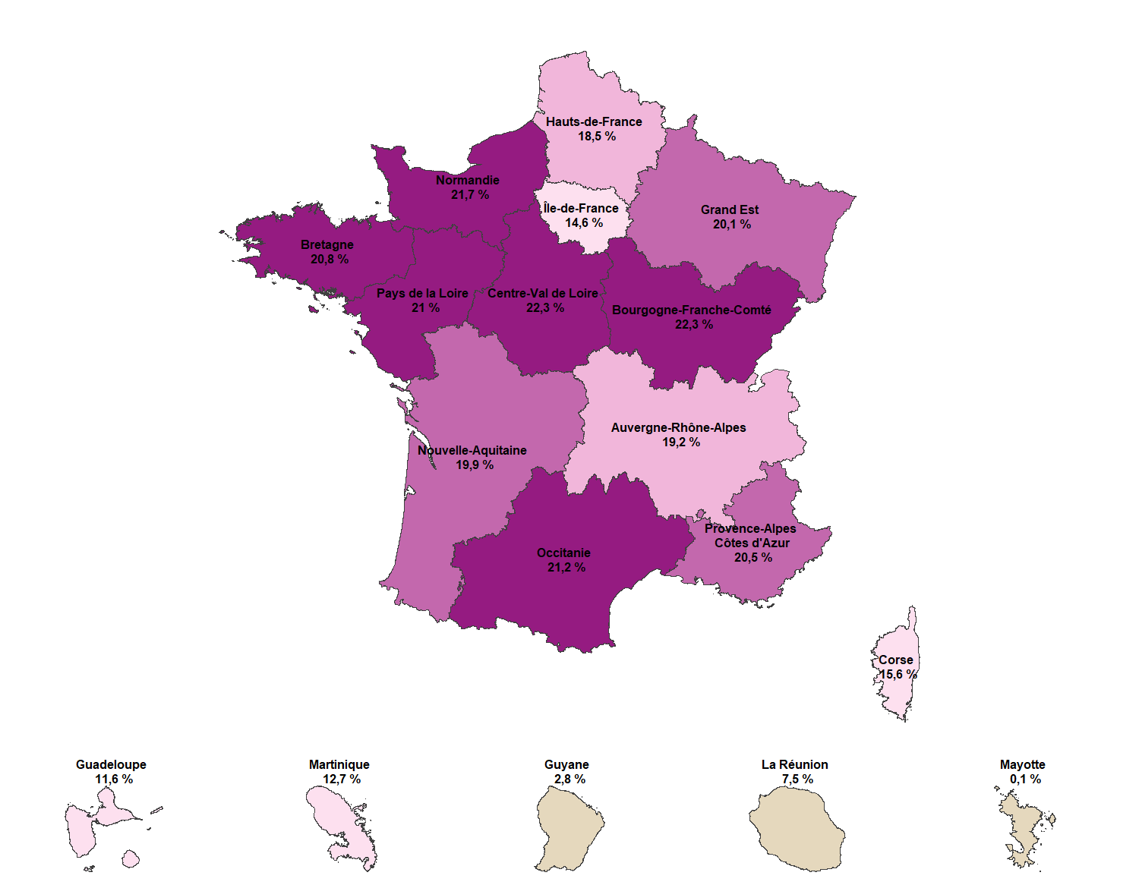
Région de résidence | Effectifs Retraités au 31 décembre 2023 | Estimation de population au 1er janvier 2024 (source Insee) | Part des retraités Agirc-Arrco dans la population française
Auvergne-Rhône-Alpes | 1,583,242 | 8,228,802 | 19.2%
Bourgogne-Franche-Comté | 622,922 | 2,797,160 | 22.3%
Bretagne | 719,948 | 3,458,588 | 20.8%
Centre-Val de Loire | 576,048 | 2,582,015 | 22.3%
Corse | 55,822 | 357,237 | 15.6%
Grand Est | 1,114,547 | 5,549,724 | 20.1%
Hauts-de-France | 1,105,255 | 5,982,538 | 18.5%
Île-de-France | 1,813,737 | 12,430,351 | 14.6%
Normandie | 725,639 | 3,341,043 | 21.7%
Nouvelle-Aquitaine | 1,228,422 | 6,166,602 | 19.9%
Occitanie | 1,304,514 | 6,162,302 | 21.2%
Pays de la Loire | 822,504 | 3,918,256 | 21.0%
Provence-Alpes-Côte d'Azur | 1,069,265 | 5,218,341 | 20.5%
France métropolitaine | 12,741,865 | 66,192,959 | 19.2%
Guadeloupe | 44,408 | 381,909 | 11.6%
Martinique | 45,341 | 357,590 | 12.7%
Guyane | 8,284 | 291,774 | 2.8%
La Réunion | 66,807 | 892,102 | 7.5%
Mayotte | 227 | 320,282 | 0.1%
DOM | 165,067 | 2,243,657 | 7.4%
France métropolitaine et DOM | 12,906,932 | 68,436,616 | 18.9%

Champ : Retraités présents au 31/12, y compris orphelins pour les droits dérivés et hors versements uniques.
Source : Base allocataires Allure - Agirc-Arrco (données définitives), données Insee

Note : Sont absents de ce tableau les retraités de l'Agirc-Arrco résidant à l'étranger, et ceux dont le lieu de résidence est inconnu.

Données mises en ligne en janvier 2026

